BANCOS
BANCOS
DESCRIÇÃO |  | UND. | QUANT. ESTIMADA | FOTOS/ REFERÊNCIA
1 | BANCO COM ENCOSTO: Confeccionados com réguas em madeira plástica encacpsulada no formato 136x32mm na cor Ipê. Toda estrutura em Aço Carbono com pintura eletrostática na cor Preta e parafusos anodizados. A base dos bancos possui pés emborrachados com ajuste de altura (niveladores). Também podem ser fabricados com pés em chapa com furação, que são apropriados para Áreas Públicas; Altura: 0,70m Largura: 0,50m Comprimento: 1,50m | UND. |  | 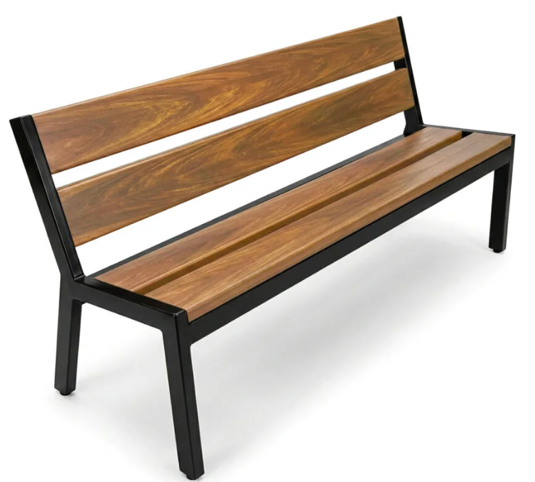
2 | BANCO COM ENCOSTO: Confeccionados com réguas em madeira plástica encacpsulada no formato 136x32mm na cor Ipê. Toda estrutura em Aço Carbono com pintura eletrostática na cor Preta e parafusos anodizados. A base dos bancos possui pés emborrachados com ajuste de altura (niveladores). Também podem ser fabricados com pés em chapa com furação, que são apropriados para Áreas Públicas; Altura: 0,70m Largura: 0,50m Comprimento: 1,00m | UND.
3 | BANCO SEM ENCOSTO: Confeccionados com réguas em madeira plástica maciça no formato 100x20mm na cor ipê. Toda estrutura em Aço Carbono com pintura eletrostática na cor Preta e parafusos anodizados. A base dos bancos possui pés emborrachados com ajuste de altura (niveladores). Também podem ser fabricados com pés em chapa com furação, que são apropriados para Áreas Públicas. Altura: 0,40m Largura: 0,30m Comprimento: 1,50m | UND. |  | 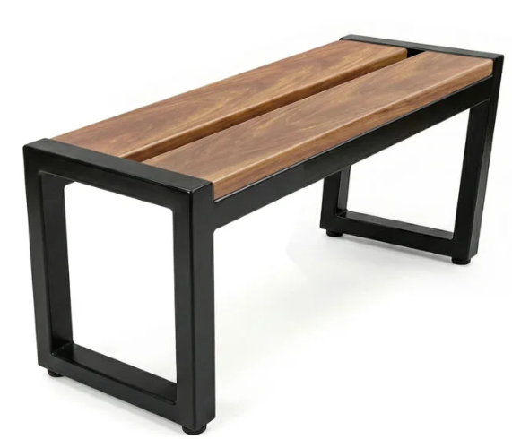
4 | BANCO SEM ENCOSTO: Confeccionados com réguas em madeira plástica maciça no formato 100x20mm na cor ipê. Toda estrutura em Aço Carbono com pintura eletrostática na cor Preta e parafusos anodizados. A base dos bancos possui pés emborrachados com ajuste de altura (niveladores). Também podem ser fabricados com pés em chapa com furação, que são apropriados para Áreas Públicas; Comprimento: 1,00m Altura: 0,40m Largura: 0,30m | UND.
5 | BANCO COM ENCOSTO: Banco com encosto, confeccionado com réguas em madeira plástica encapsulada, no formato 136 x 32 mm, em cores variadas, conforme padrão visual do fabricante. Estrutura integralmente produzida em aço carbono, com pintura eletrostática na cor preta e fixação por meio de parafusos anodizados. A base deverá possuir pés emborrachados com regulagem de altura, tipo niveladores, podendo também ser fabricada com pés em chapa de aço com furação para fixação ao piso, apropriados para instalação em áreas públicas. Dimensões aproximadas: Altura: 0,70m largura de 0,50 m comprimento de 1,00 m. | UND. |  | 